상품제안서
루오딘 LED 감성 캠핑 랜턴 | 상품코드: F29274

 |  |  |  |  |  |  | 02-412-0044 | www.easy1.co.kr
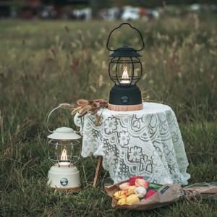

【상세/제작정보】 | 기본수량 미만 인쇄시 비용 추가. * 풀충전 시 최대 작동시간 약 120시간 * 보조배터리로 동시 사용 가능 * 밝기 : 최대 180루멘

【인쇄/포장옵션】 | / 포장불가능

【공급단가】 | 수량 | 100~ | 300~ | 500~ | 1,000~ | 3,000~
*VAT별도 | 단가 | 32,720원 | 32,180원 | 31,360원 | 30,810원 | 30,000원

【상품 URL】 | https://dev.easy1.co.kr:443/src/goods_detail.php?gdno=29274

